Namn & Specialkost
NAMNLISTA | KONFERENSDATUM |  |  | 2026-??-??
 | BOKNINGSNUMMER |  |  | XXXXXXX

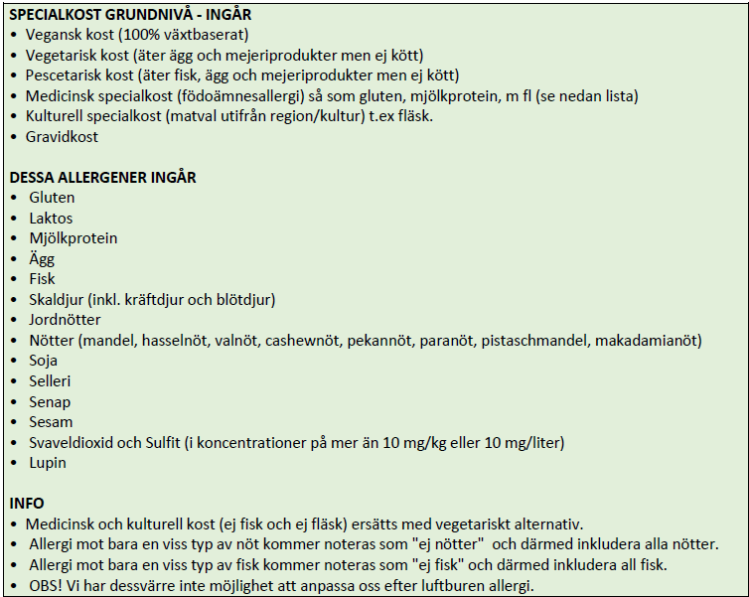
FÖRNAMN | EFTERNAMN | RUMSTYP | ANKOMST DATUM | ANKOMST TID | AVRESA DATUM | AVRESA TID | SPECIALKOST (lämna tomt om ingen specialkost behövs) | KOMMENTAR / ÖVRIGT
Exempel | Exempel | Enkelrum eller dubbelrum | 2025-10-24 | 9:00:00 | 2025-10-25 | 17:00:00 |  | Daggäst, stannar på middag men bor inte över

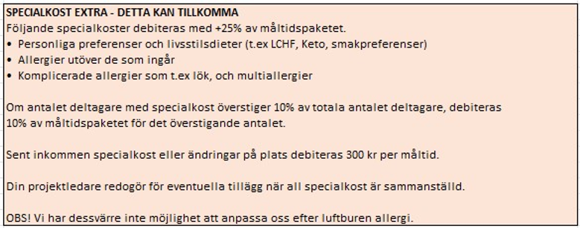

 |  |  |  |  |  |  |  |  | Länk till fullständiga specialkostvillkor

Specialkostvillkor
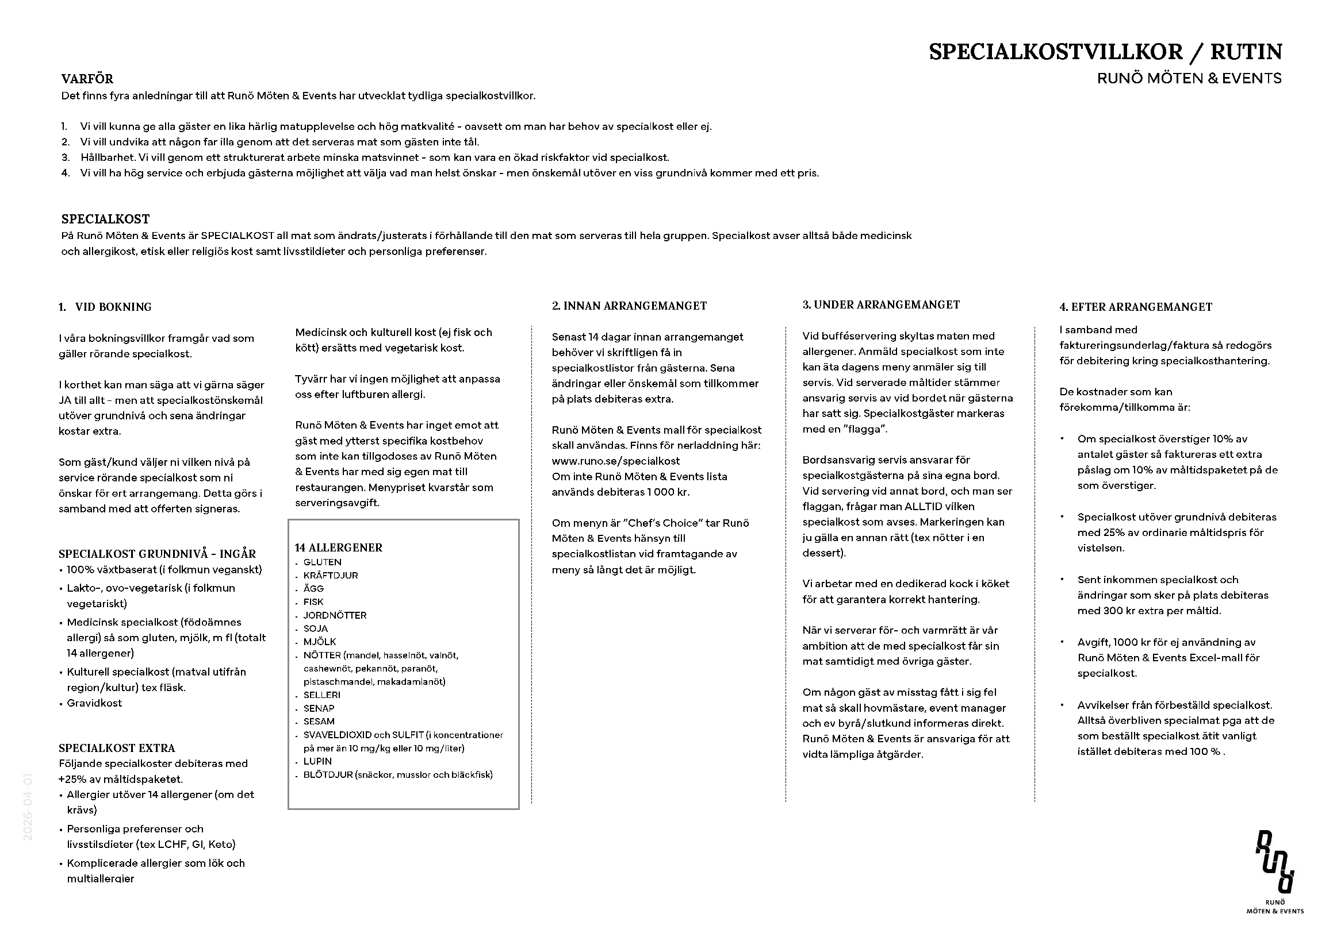

Länk till information på hemsidan

